使用
·使用二进制数据库方式进行定位 |  |  |  | https://dev.maxmind.com/geoip/geolocate-an-ip/databases

 | > 添加依赖

 | > 根据IP获取地区信息
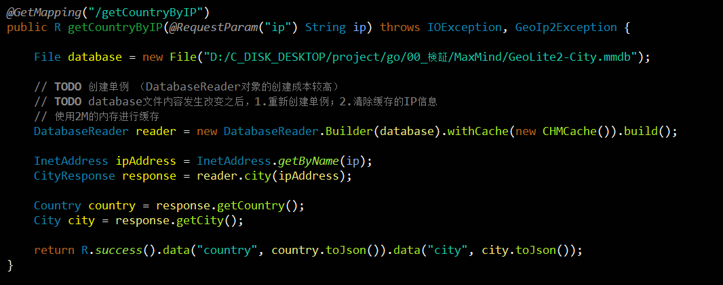

·自动更新二进制数据库 |  |  | https://dev.maxmind.com/geoip/updating-databases

 | > 安装GeoIP更新
 |  | https://github.com/maxmind/geoipupdate/releases
 |  | https://github.com/maxmind/geoipupdate#installing-on-redhat-or-centos-via-the-rpm

 | > 修改配置文件 /etc/GeoIP.conf

 | > 运行GeoIP更新

